TSR
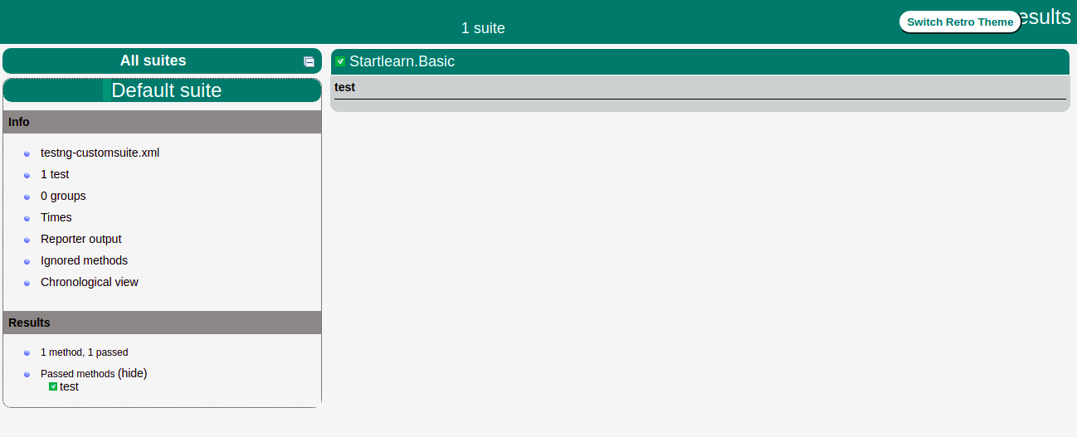
Test_Summary_Report 1

Test_Summary_Report 2

